المؤشرات الكلية

سوق العراق للاوراق المالية
جلسة الاحد 2025/10/5 |  |  |  | تقرير أسعار الأسهم المتداولة واخبار الشركات
الجلسة (176)

الاسهم المتداولة المدرجة و OTC |  |  | 595,329,803 |  |  | قيمة الأسهم المتداولة المدرجة و OTC |  | 777,399,941 |  |  | صفقات الشركات المدرجة وOTC | 979
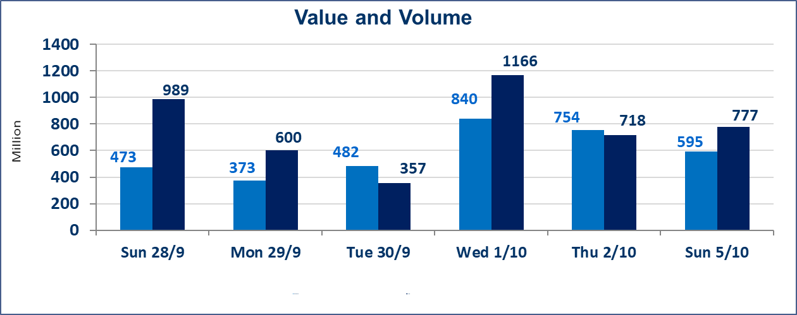
المؤشر60 ISX اليوم | 960.37 |  | نقطة |  |  | المؤشر15 ISX اليوم | 1128.13 | نقطة
المؤشر 60 ISX السابق | 961.81 |  | نقطة |  |  | المؤشر 15 ISX السابق | 1131.26 | نقطة
نسبة التغير | -0.15 |  | % |  |  | نسبة التغير | -0.28 | %
عدد النقاط | -1.44 |  | نقطة |  |  | عدد النقاط | -3.13 | نقطة

الشركات المدرجة | 104 | OTC | 11 | 115 |  | الشركات غير المتداولة المدرجة | 44 | OTC | 9 | 53
الشركات المتداولة | 42 | OTC | 1 | 43 |  | الشركات المرتفعة |  |  | 15
شركات الهيئة العامة |  |  |  | 8 |  | الشركات المنخفضة |  |  | 11
الموقوفة بقرار من هيأة الأوراق المالية |  |  |  | 10
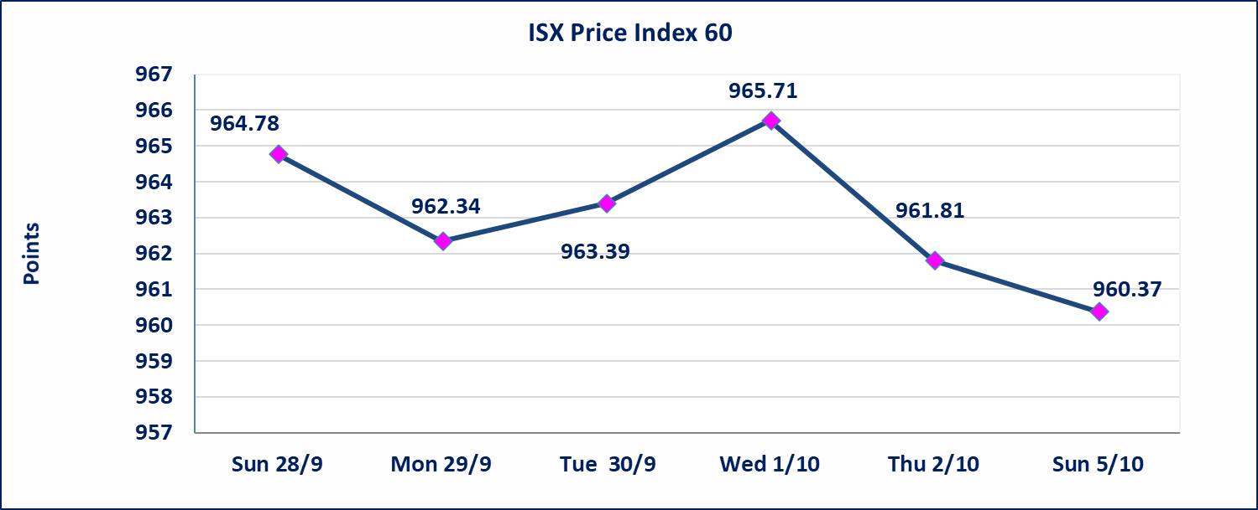
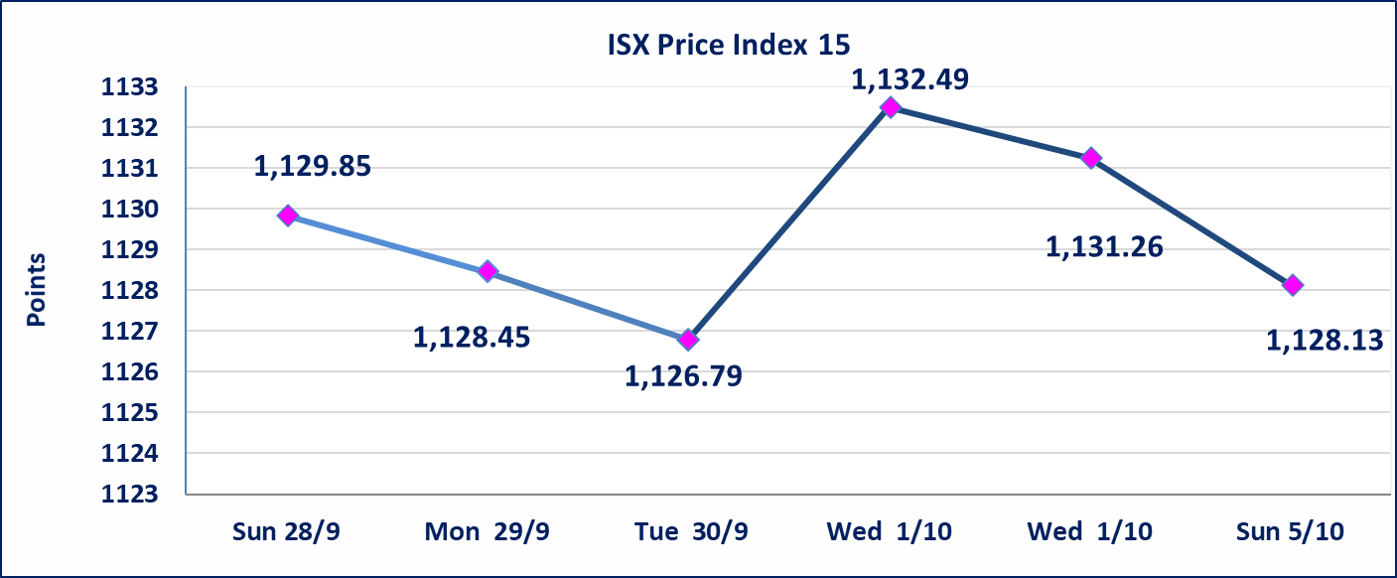

سندات اعمار الاصدارية الاولى | ايقاف التداول على سندات اعمار الاصدارية الاولى (1,000,000) الف اعتبارا من جلسة 2025/10/6.
الحد الأعلى والادنى للتغير في السعر | نسبة التغير في المنصة النظامية (15%)، نسبة التغير في المنصة الثانية (20%)، نسبة التغير في المنصة الثالثة (5%) إرتفاعاً وإنخفاضاً من سعر الاغلاق السابق.
Web site : www.isx-iq.net E-mail : info-isx@isx-iq.net |  |  |  |  | 07834000034 - 07711211522 : ص . ب :3607 العلوية الهاتف |  |  |  |  |  | بغداد /الكرادة/ قرب المسرح الوطني /مجاور مصرف الخليج التجاري

نسبة التغير
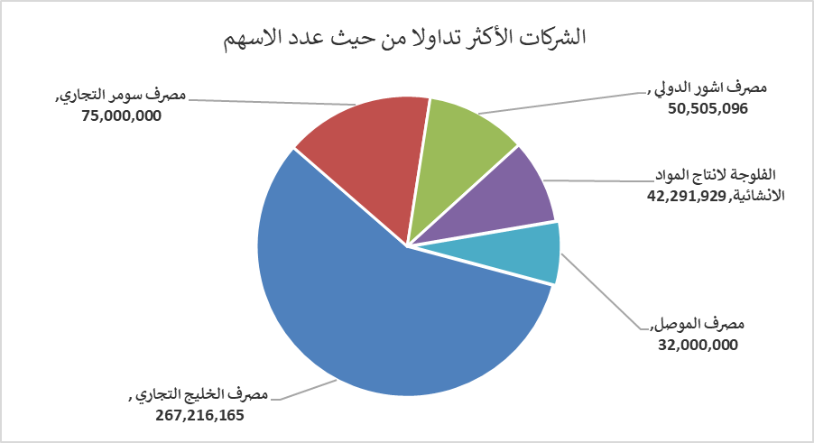
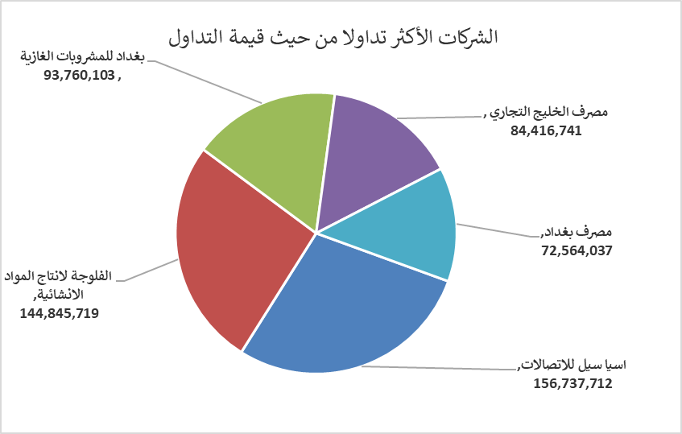
الشركات الأكثر ارتفاعاً وانخفاضاً

نسبة التغير لاسعار الاغلاق الاكثر ارتفاعاً |  |  |  | نسبة التغير لاسعار الاغلاق الاكثر انخفاضاً
اسم الشركة | اغلاق | التغير(%) | الاسهم المتداولة | اسم الشركة | اغلاق | التغير (%) | الاسهم المتداولة
مصرف المشرق العربي | 0.850 | 19.72 | 100,000 | مصرف العطاء الاسلامي | 0.090 | -10.00 | 833,767
الفلوجة لانتاج المواد الانشائية | 3.570 | 10.53 | 42,291,929 | مصرف الخليج التجاري | 0.310 | -3.12 | 267,216,165
فنادق المنصور | 38.500 | 6.94 | 178,100 | بغداد العراق للنقل العام | 32.000 | -1.54 | 95,000
فندق السدير | 26.100 | 6.10 | 703,506 | العراقية لانتاج البذور | 5.750 | -1.37 | 3,608,486
فندق فلسطين | 30.980 | 4.98 | 1,216,580 | الأمين للتأمين | 1.080 | -0.92 | 61,000

الشركات الاكثر نشاطا حسب الاسهم المتداولة (حجم التداول) |  |  |  | الشركات الاكثر نشاطا حسب القيمة المتداولة
اسم الشركة | اغلاق | التغير(%) | الاسهم المتداولة | اسم الشركة | اغلاق | التغير (%) | القيمة المتداولة
مصرف الخليج التجاري | 0.310 | -3.12 | 267,216,165 | اسيا سيل للاتصالات | 12.050 | -0.41 | 156,737,712
مصرف سومر التجاري | 0.080 | 0.00 | 75,000,000 | الفلوجة لانتاج المواد الانشائية | 3.570 | 10.53 | 144,845,719
مصرف اشور الدولي | 0.250 | 0.00 | 50,505,096 | بغداد للمشروبات الغازية | 4.650 | -0.64 | 93,760,103
الفلوجة لانتاج المواد الانشائية | 3.570 | 10.53 | 42,291,929 | مصرف الخليج التجاري | 0.310 | -3.12 | 84,416,741
مصرف الموصل | 0.160 | 0.00 | 32,000,000 | مصرف بغداد | 3.600 | -0.55 | 72,564,037

